Sheet1
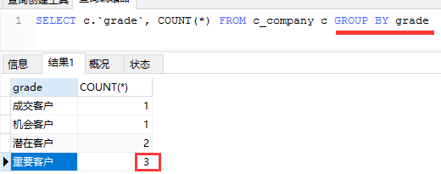
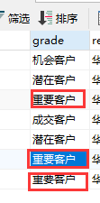
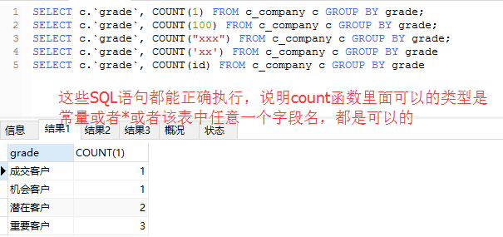
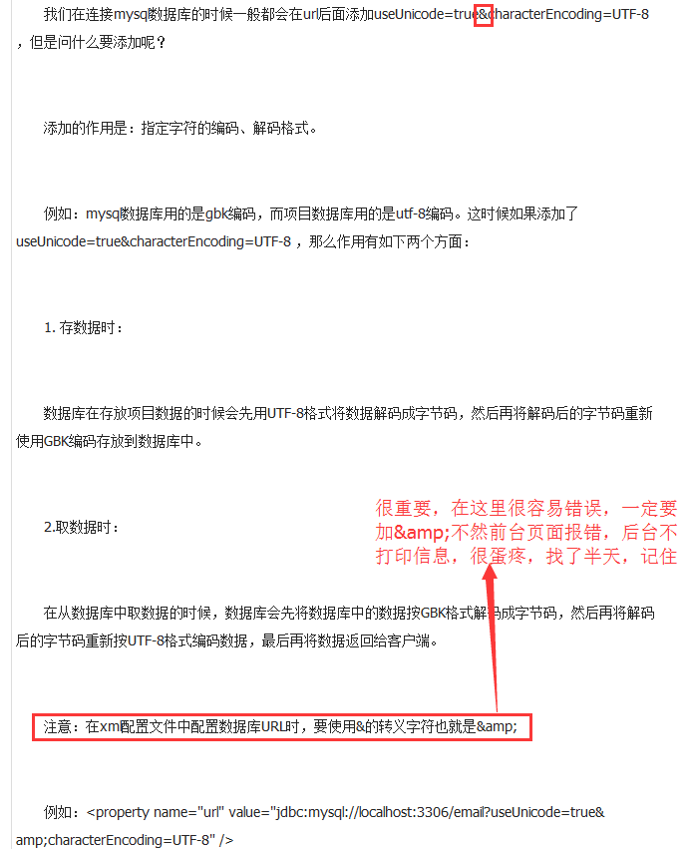
部门的项目架构，其他的模块架构类似

class SysUserGroupServiceImpl implements ISysUserGroupService {
}

interface ISysUserGroupService {
}

数据库

Struts2
hibernate

表示层
控制层
业务层
Dao层

Spring

interface ICommonDao{
save(Object)
update(Object)
}

DAO设计（向上抽象），最通用的在最上层，然后逐步细化

class CommonDaoImpl implements ICommonDao{
save(Object) {实现}
update(Object) {实现}
}
interface SysUserGroupDao extends ICommonDao {
find()
}

class SysUserGroupDaoImpl extends CommonDaoImpl implements ISysUserGroupDao{
find(){ }
}
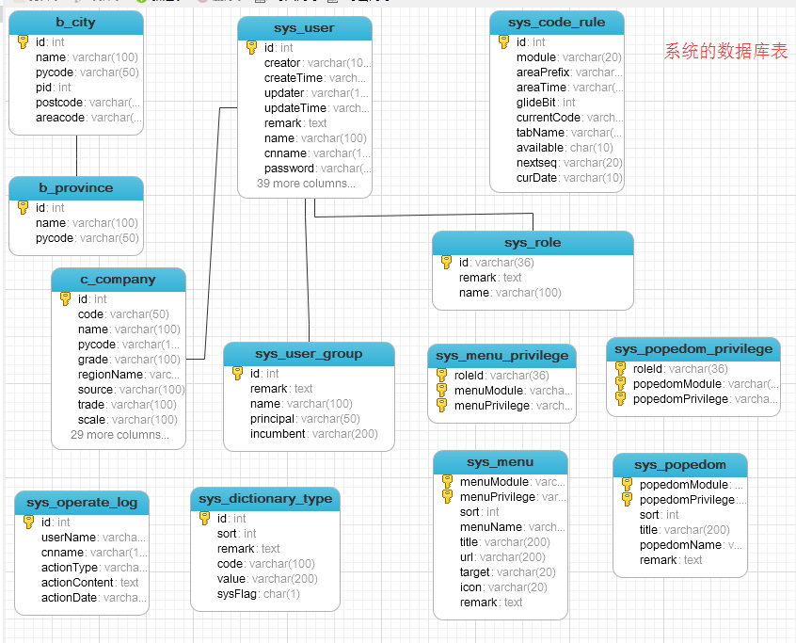

请参考实体对象，理解hibernate的关联关系

使用Struts2操作部门的流程

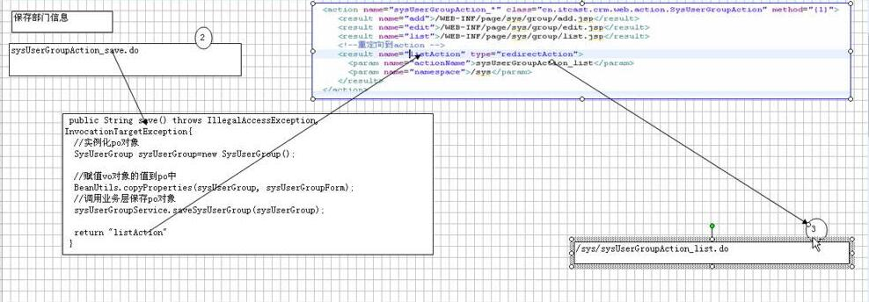

模型驱动VO对象和实体持久化对象PO对象的字段区别
VO中是外键的形式体现关联，PO对象中是对象形式体现
VO中都是用户输入的（是字符串，日期也不例外）而PO中字段是于数据库对应的，数据库是什么类型，PO的字段就是什么类型

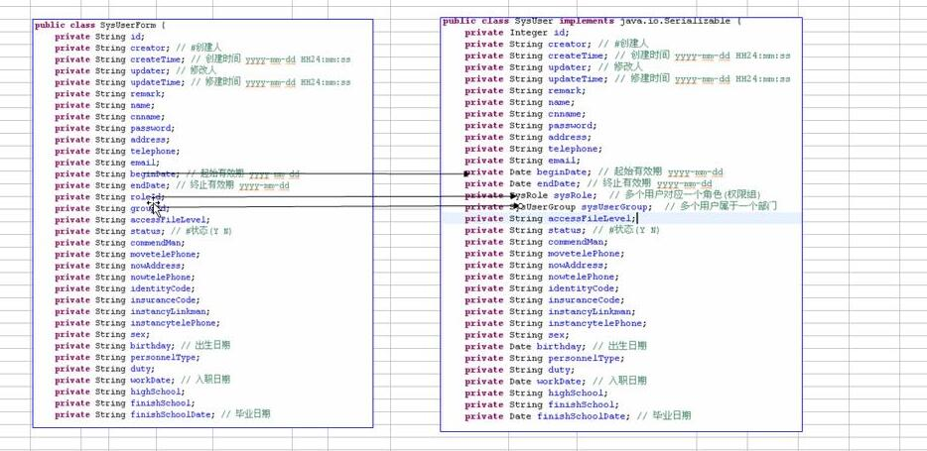

用户表更新问题

操作权限问题分析

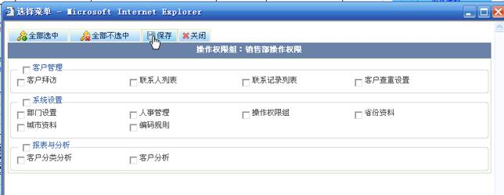

粗粒度权限问题分析

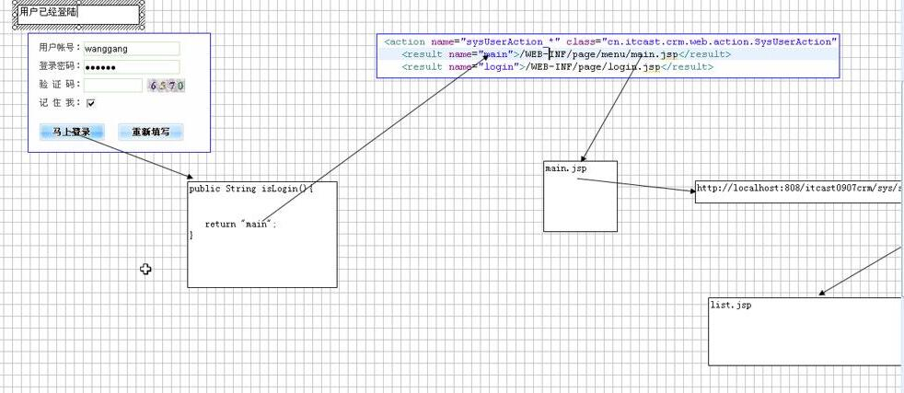

sysSysUserGroupAction_list.do

为了防止用户没有登录就能访问list.jsp的问题，我们就要自定义过滤器来拦截用户请求（注：红色箭头代表过滤器）

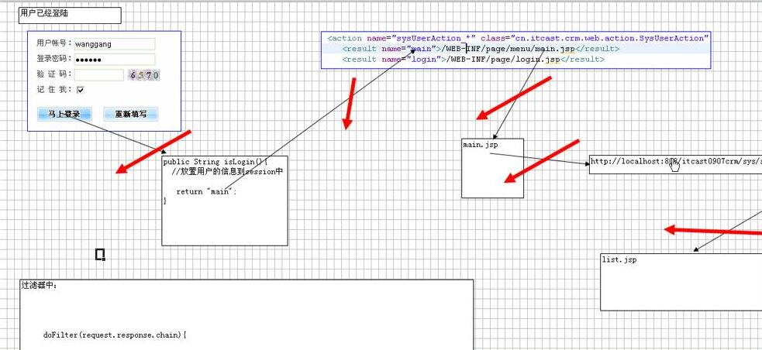

/sysSysUserGroupAction_list.do



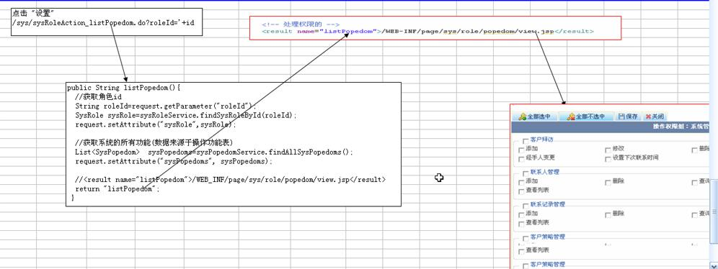

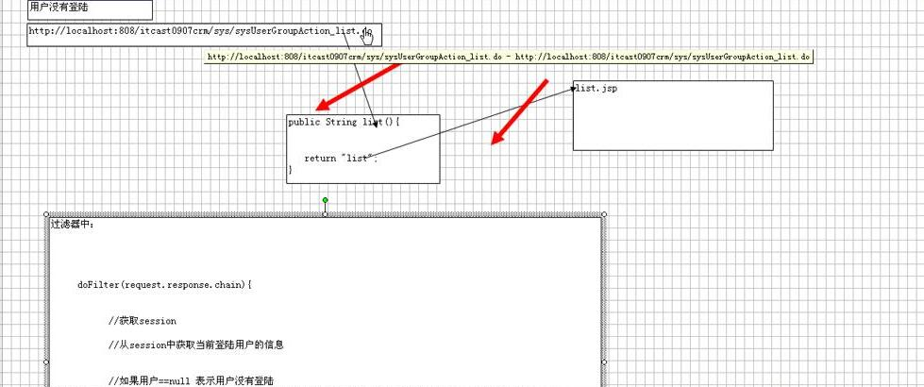

细粒度权限问题分析：这里只用了一部分数据（部门和用户）来说明（注：箭头表示关联关系）参考Popedom/view.jsp文件中的遍历

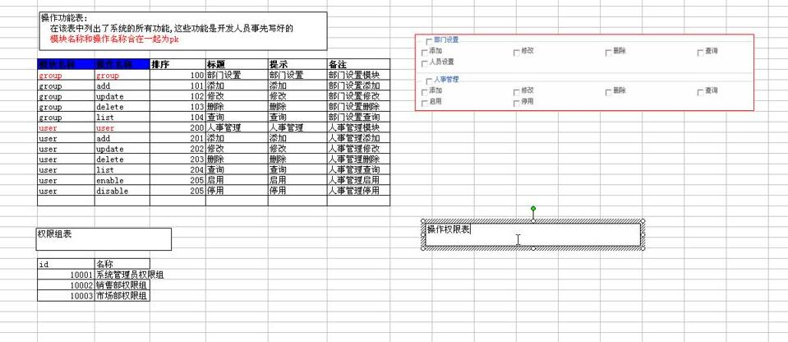

这里的箭头是上面画不下在下面画出的表。

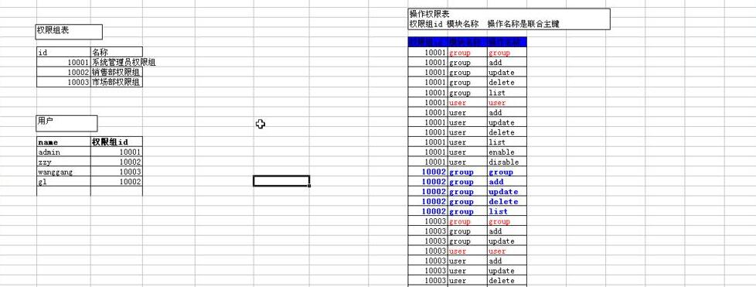

使用自定义注解和拦截器来控制操作权限
注解上面所加的必须是权限操作中存在的

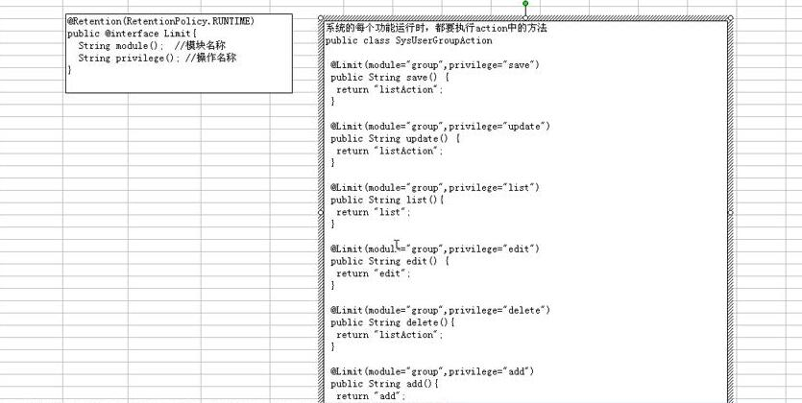

检查权限大概流程

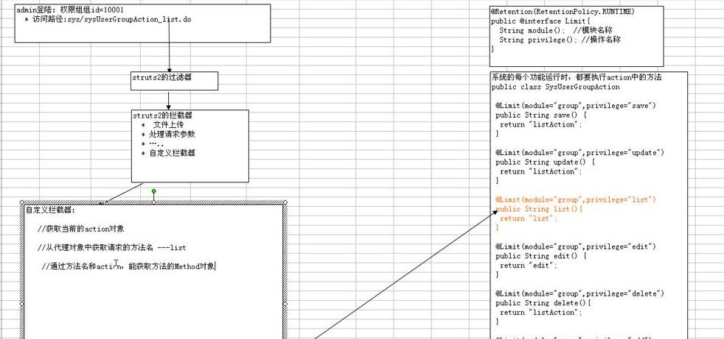

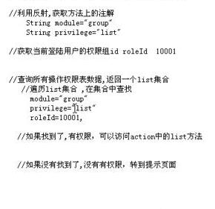

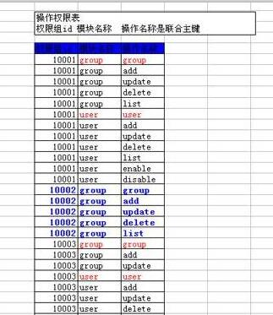

设置操作权限

1

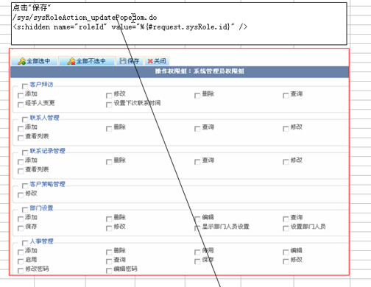

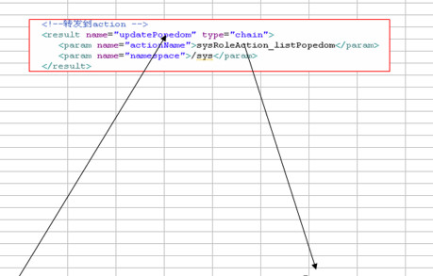

注：
roleID的值是不会丢掉的

1

数据库中的值
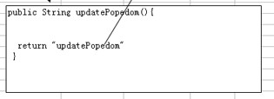

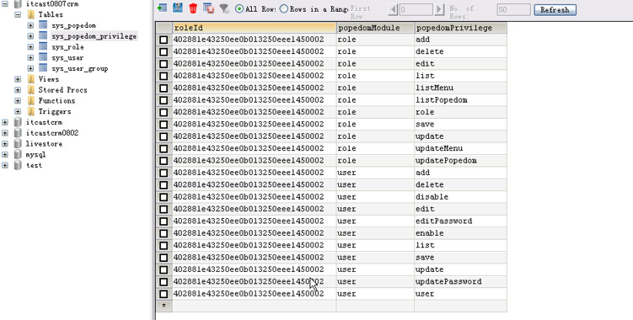

菜单的权限管理

注：这些图标都 不一样都是动态生成的，所以这些图片的路径应该是写到数据库中的

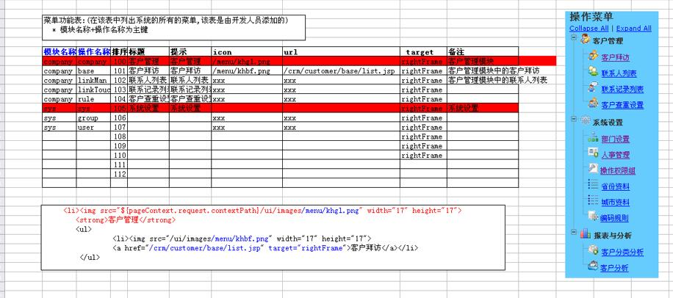

表设计

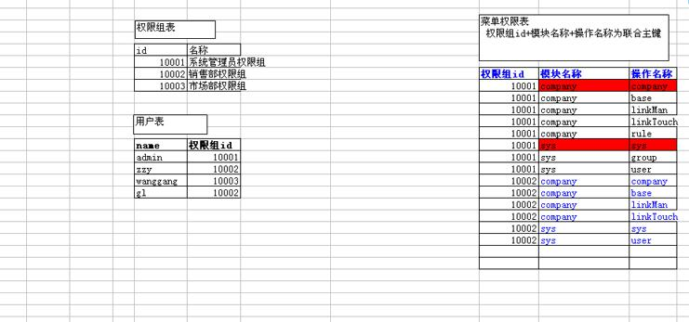

不同的权限显示不同的菜单，使用自定义标签来完成

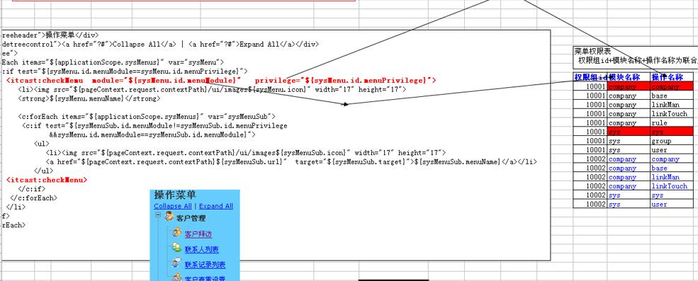

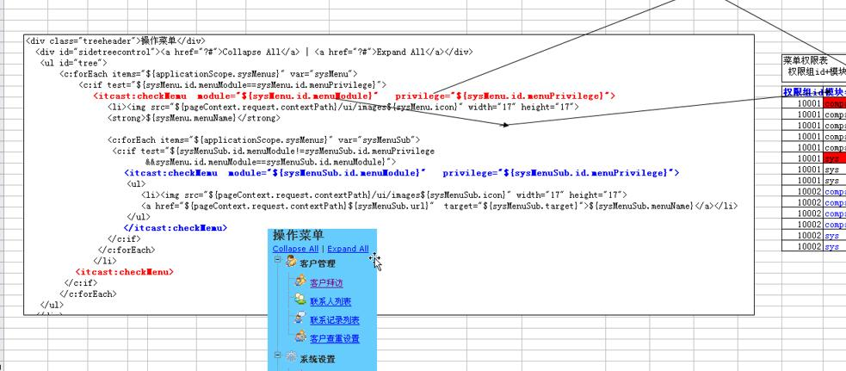

客户模块分析

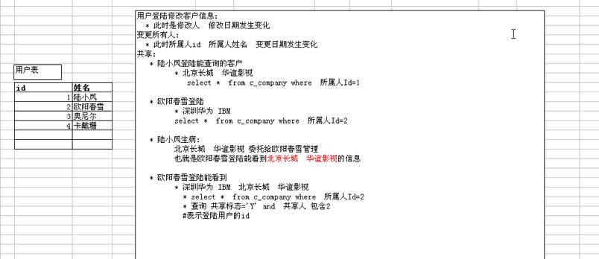

客户编码的分析

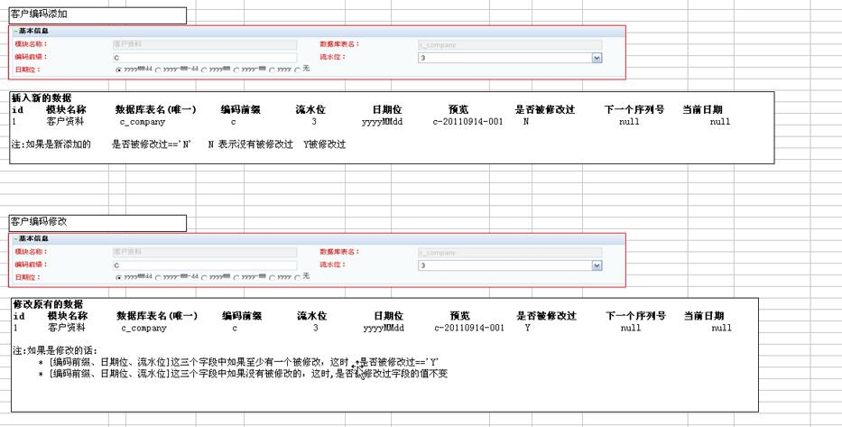

对比

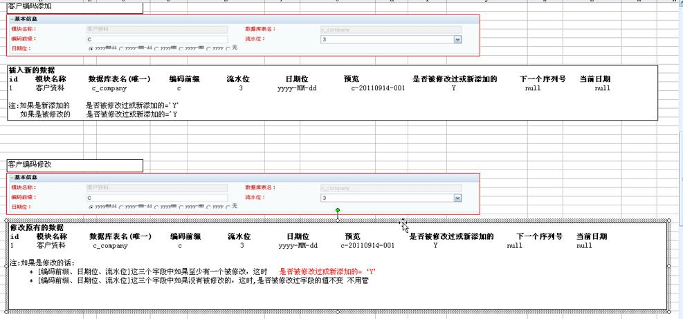

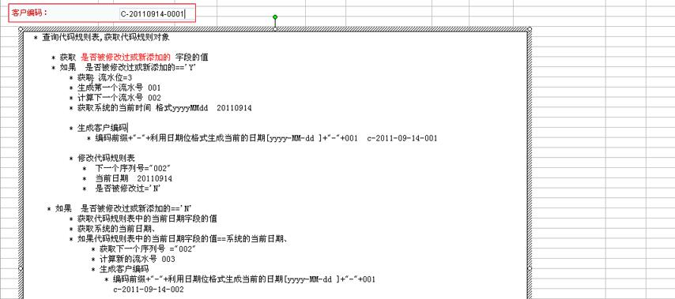

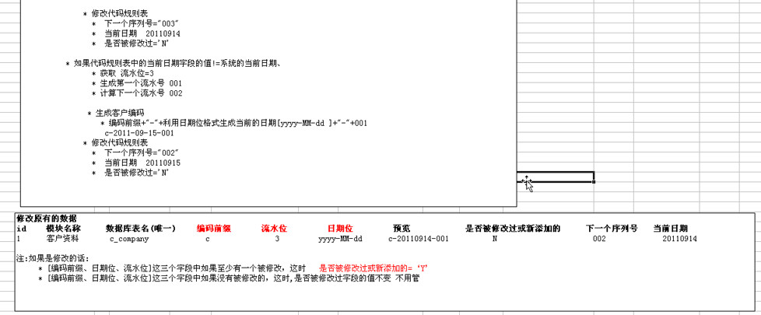

下拉列表的设计

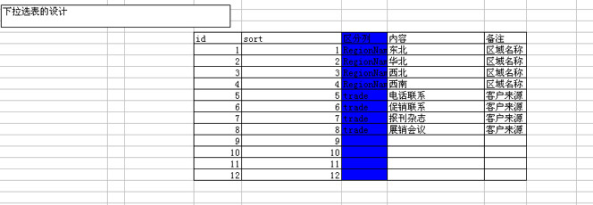

特殊处理

客户共享分析

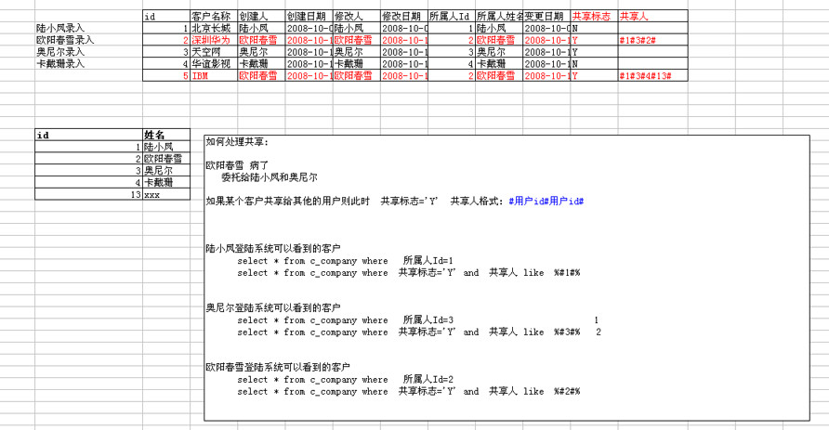

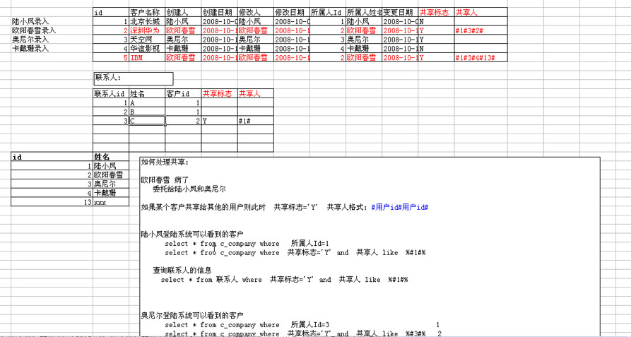

增加共享

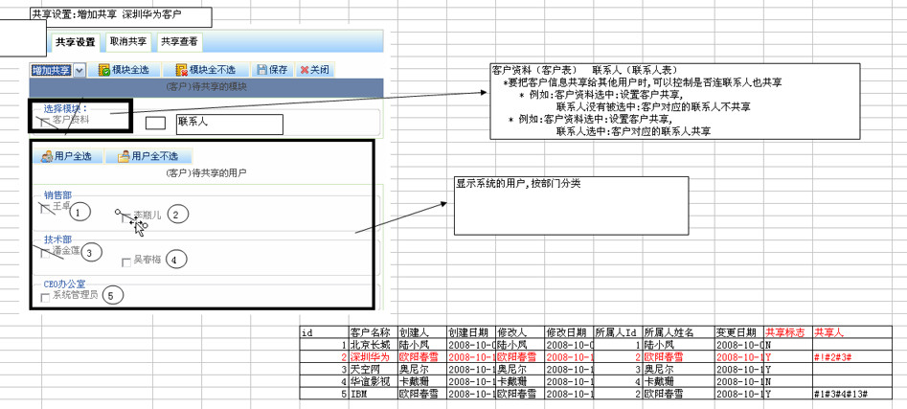

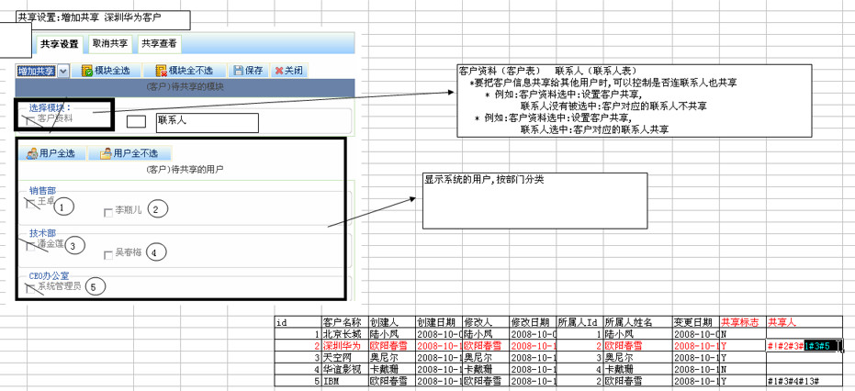

减少共享

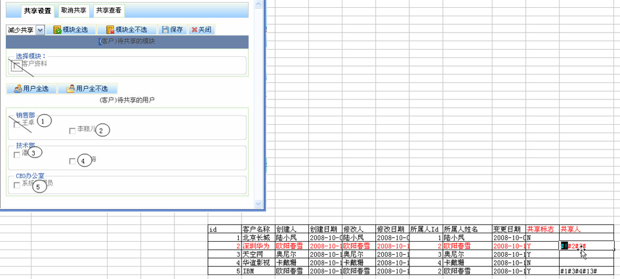

取消共享

查看共享

点击保存共享

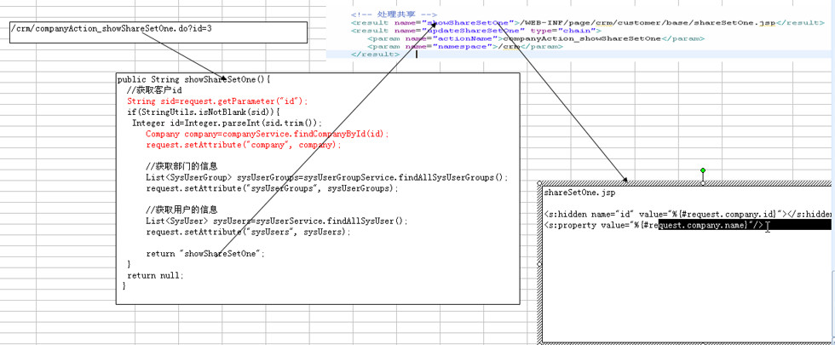

这里还能取到id，是由于action的转发，参数不会丢，这里用的隐藏域

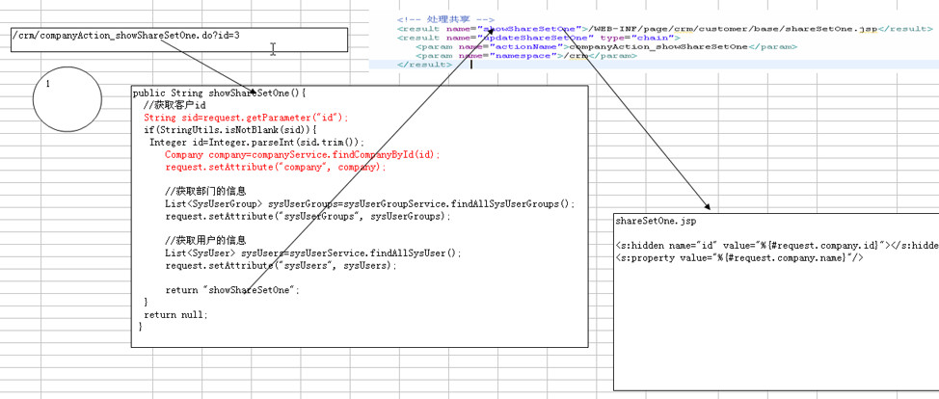

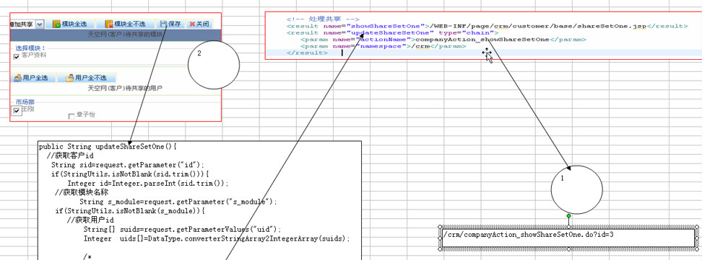

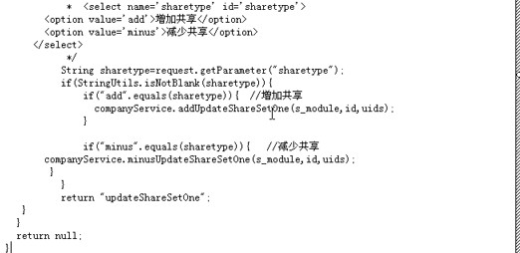

JFreeChart报表分析

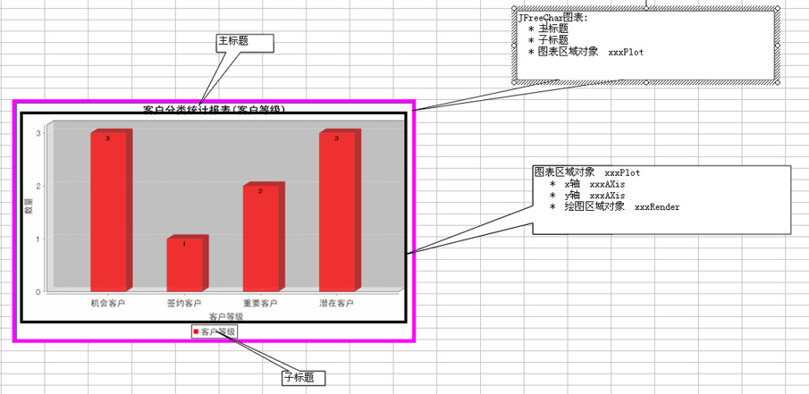

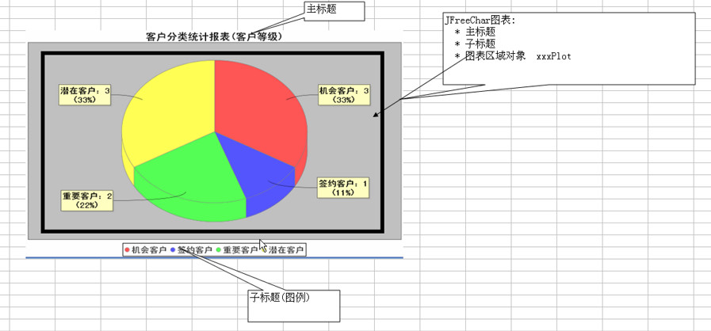

二级缓存（对于共同的要多次重复执行查询数据库的）

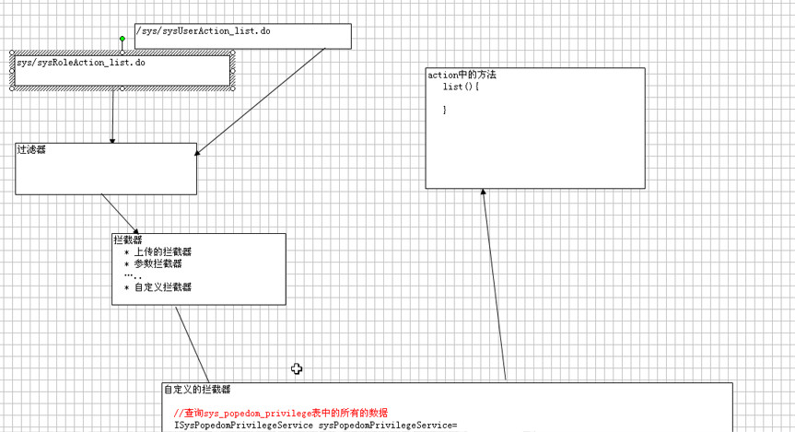
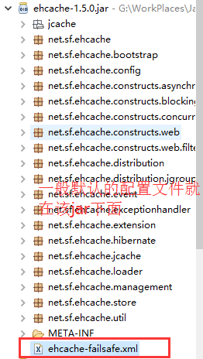

菜单数据库的值

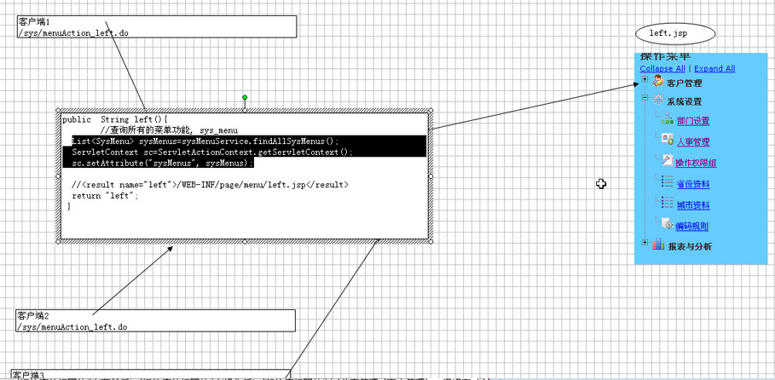

标签会执行很多次，所有使用缓存

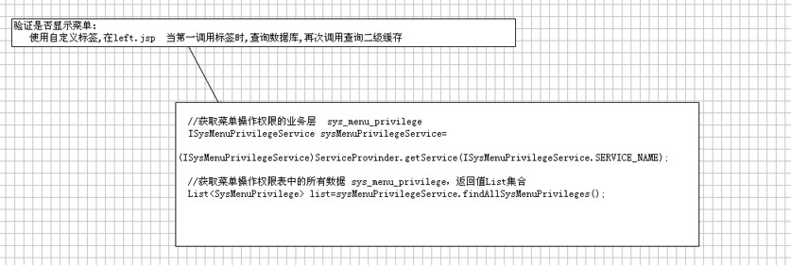

分组查询的领悟

